Chi tiết địa chất
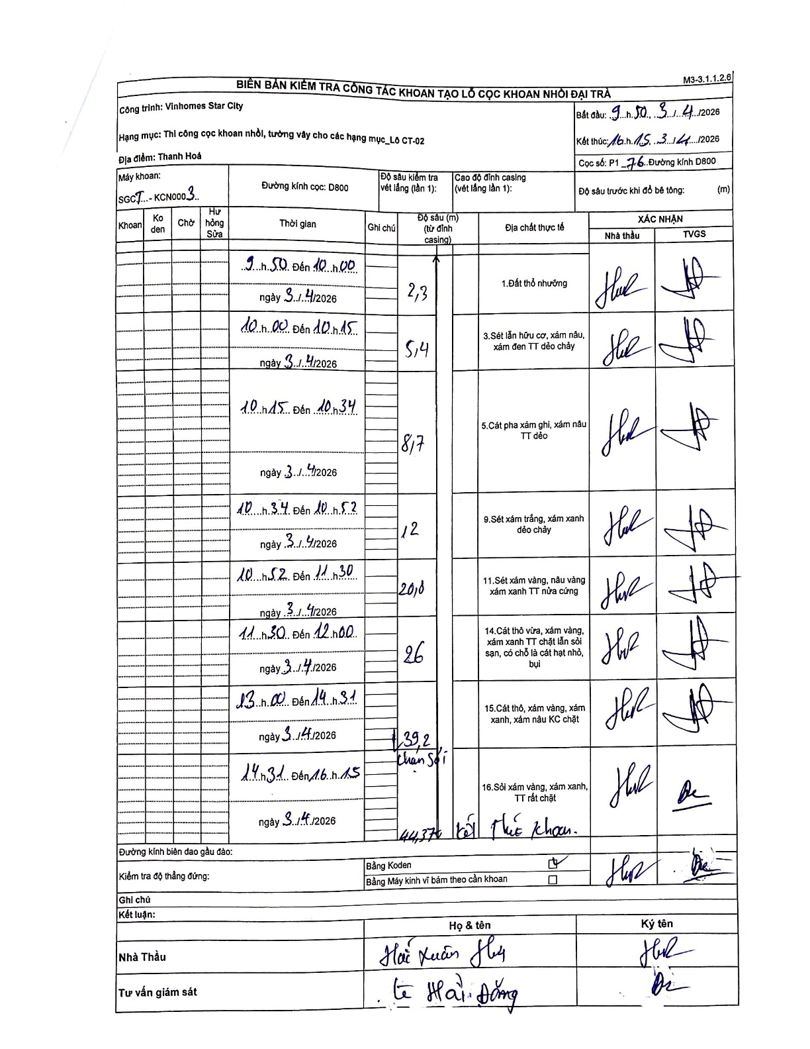
Dự án | Star City Thanh Hóa
Hạng mục | Thi công cọc khoan nhồi, tường vây cho các hạng mục_Lô CT-02
Tên bộ phận | Lô CT-02
Số hiệu cọc | P1-76
Tên Máy khoan | SGCT-KCN0003
Đường kính | D800
Bắt đầu thi công | 09:50 03/04/2026
Kết thúc thi công | 16:15 03/04/2026

Địa chất TT | Đường kính | Mô tả lớp thiết kế | Từ (h) | Đến (h) | Cao độ từ | Cao độ đến | T.Gian (h) | Dài (m) | V (m/h) | Ghi chú
1. Đất thổ nhưỡng | D800 | Đất thổ nhưỡng | 09:50 03/04/2026 | 10:00 03/04/2026 | 0 | -2.3 | 0.17 | 2.3 | 13.8
2 | D800 | Sét lẫn hữu cơ, xám nâu, xám đen TT dẻo chảy | 10:00 03/04/2026 | 10:15 03/04/2026 | -2.3 | -5.4 | 0.25 | 3.1 | 12.4
3 | D800 | Cát pha xám ghi, xám nâu TT dẻo | 10:15 03/04/2026 | 10:34 03/04/2026 | -5.4 | -8.7 | 0.32 | 3.3 | 10.42
4 | D800 | Sét xám trắng, xám xanh dẻo chảy | 10:34 03/04/2026 | 10:52 03/04/2026 | -8.7 | -12 | 0.3 | 3.3 | 11
5 | D800 | Sét xám vàng, nâu vàng xám xanh TT nửa cứng | 10:52 03/04/2026 | 11:30 03/04/2026 | -12 | -20 | 0.63 | 8 | 12.63
6 | D800 | Cát thô vừa, xám vàng, xám xanh TT chặt lẫn sỏi sạn, có chỗ là cát hạt nhỏ, bụi | 11:30 03/04/2026 | 12:00 03/04/2026 | -20 | -26 | 0.5 | 6 | 12
7 | D800 | Cát thô, xám vàng, xám xanh, xám nâu KC chặt | 13:00 03/04/2026 | 14:31 03/04/2026 | -26 | -39.2 | 1.52 | 13.2 | 8.7
8 | D800 | Sỏi xám vàng, xám xanh, TT rất chặt | 14:31 03/04/2026 | 16:15 03/04/2026 | -39.2 | -44.37 | 1.73 | 5.17 | 2.98

ẢNH BIÊN BẢN GỐC

